数字证书
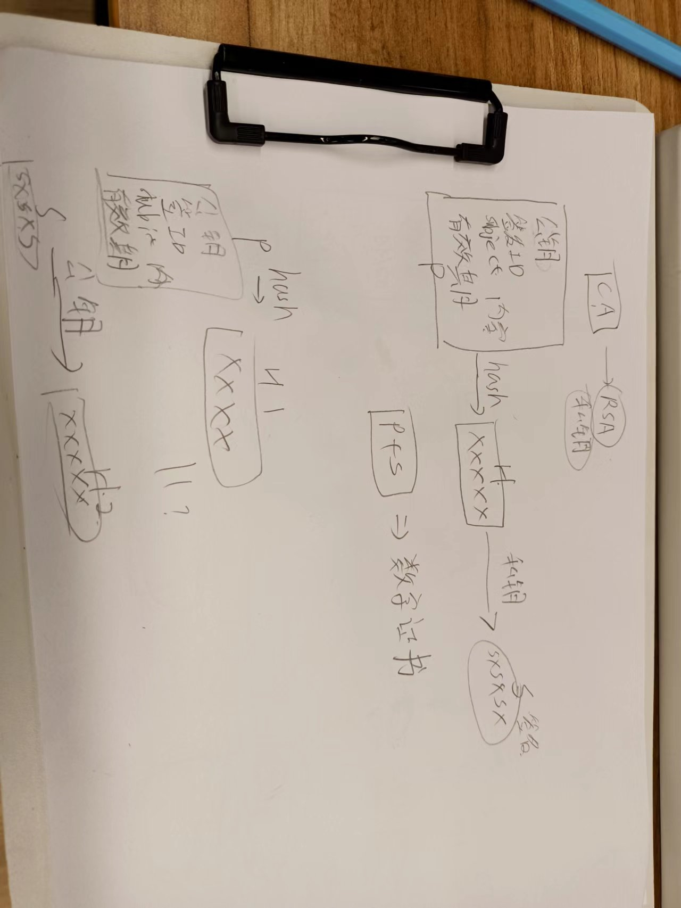
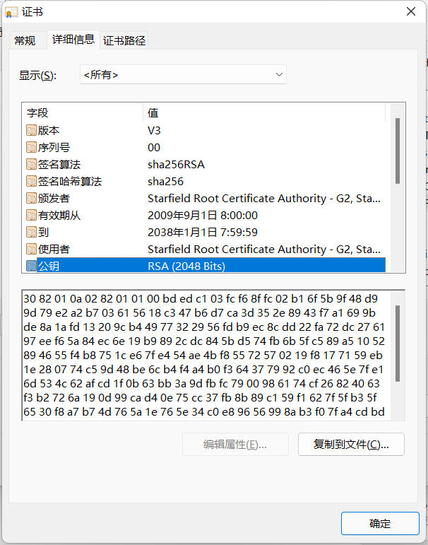
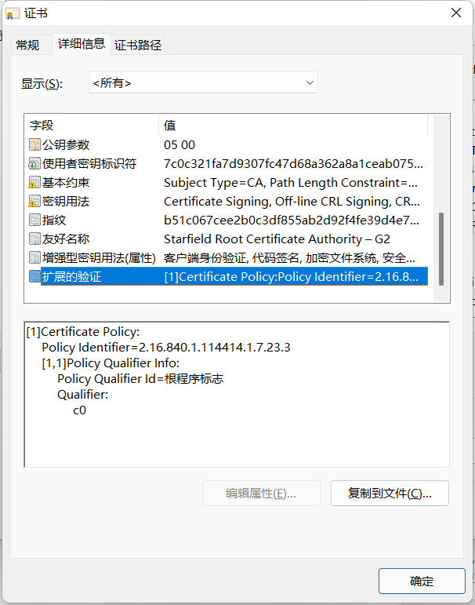
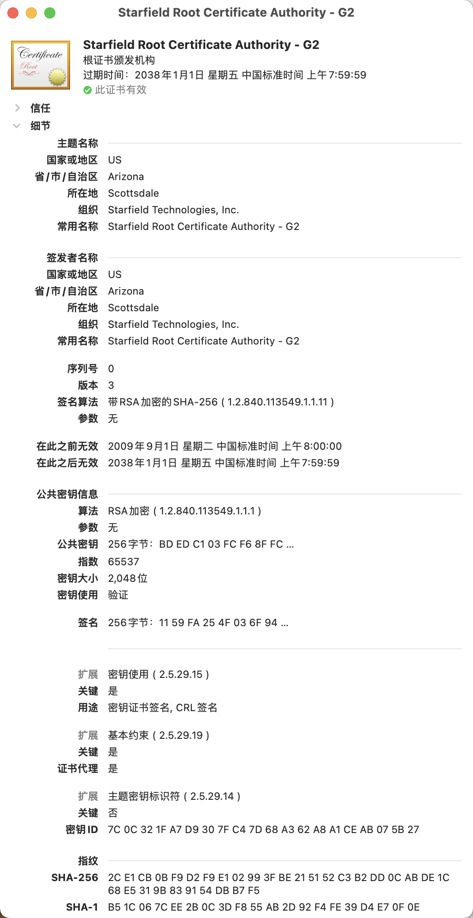

公钥
私钥
CA(Certificate Authority)

数字证书

证书内容
证书内容

公钥
签名算法
有效期
... ...
公钥
签名算法
有效期
... ...
发放数字证书

证书签名
证书签名
私钥
+
SXSXSXSXSX
hash 算法
XXXXXXXXXXXX
SXSXSXSXSX

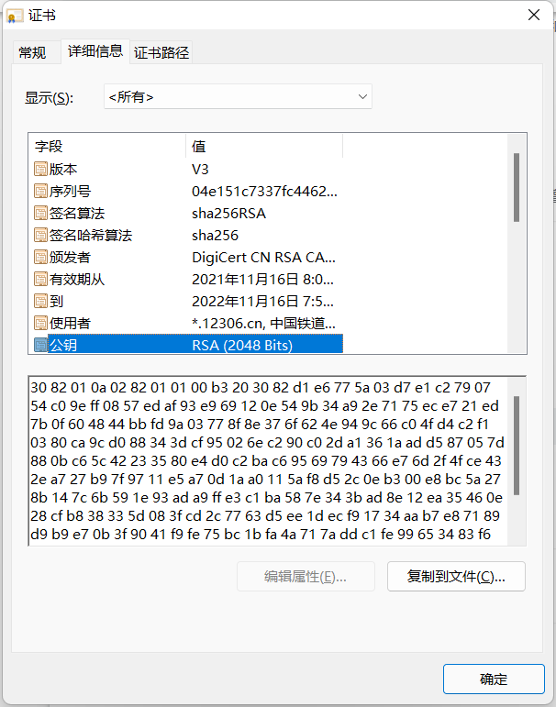
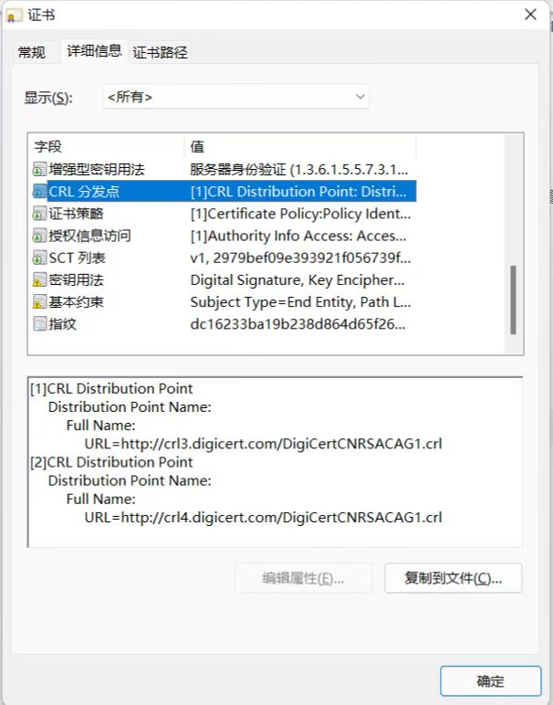

验证数据证书的合法性

证书内容

公钥
签名算法
有效期
... ...

证书签名
?
公钥
hash 算法
XXXXXXXXXXXX
XXXXXXXXXXXX
SXSXSXSXSX

OSI
7 | 应用层(Application) | 4 | 应用层(Application) |  |  |  |  |  |  | 5 | 应用层(Application)
6 | 表示层(Presentation)
5 | 会话层(Session)
4 | 传输层(Transport) | 3 | 传输层(Transport) |  |  |  |  |  |  | 4 | 传输层(Transport)
3 | 网络层(Network) | 2 | 网络层(Network) |  |  |  |  |  |  | 3 | 网络层(Network)
2 | 数据链路层(Data Link) | 1 | 网络接口层 (Network Access) |  |  |  |  |  |  | 2 | 数据链路层(Data Link)
1 | 物理层(Physical) |  |  |  |  |  |  |  |  | 1 | 物理层(Physical)

 | OSI 参考模型 |  | TCP/IP 协议组 |  |  |  |  |  |  |  | 研究时用到5层模型

hello
hello

添加传输层信息
使
用
协
议
添加网络层信息
解
析
协
议
添加数据链路层信息
5 | 应用层(Application) |  |  |  |  |  |  | 5 |  |  |  |  |  |  |  | 5 |  | 5 | 应用层(Application)
4 | 传输层(Transport) |  |  |  |  |  | 4 | 5 |  |  |  |  |  |  | 4 | 5 |  | 4 | 传输层(Transport)
3 | 网络层(Network) |  |  |  |  | 3 | 4 | 5 |  |  |  |  |  | 3 | 4 | 5 |  | 3 | 网络层(Network)
添加物理层信息
2 | 数据链路层(Data Link) |  |  |  | 2 | 3 | 4 | 5 | 2 |  |  |  | 2 | 3 | 4 | 5 | 2 | 2 | 数据链路层(Data Link)
1 | 物理层(Physical) |  |  | 1 | 2 | 3 | 4 | 5 | 2 |  |  | 1 | 2 | 3 | 4 | 5 | 2 | 1 | 物理层(Physical)

 |  |  |  | 1 | 2 | 3 | 4 | 5 | 2 |  |  | 1 | 2 | 3 | 4 | 5 | 2

